本人確認書類
 | 書類名（様式） | 提出形態 | 注意事項
法人等 | 本人確認書類 | ・郵送提出（写し） ・メール提出(PDF/写真) | 【中小企業者/中小企業団体】
 |  |  | ①印鑑証明書（発行後３箇月以内）
 |  |  | ②登記事項証明書
 |  |  | 履歴事項全部証明書 いずれか一つ
 |  |  | 現在事項証明書 （発行後３箇月以内・オンライン取得不可）
 |  |  | ※資本金の額及び代表者名が記載されていること
 |  |  | ※中小企業者のうち、資本金の額が規定を超えている場合は、
 |  |  | 下記の従業員数が確認できる書類を一つ提出してください。
 |  |  | ・労働保険概算保険料申告書（控え）
 |  |  | ・法人税確定申告書添付書類（法人事業概況説明書）など
 |  |  | ＊公的機関の受領印があること。無ければ、記載された金額を
 |  |  | 支払った領収書などを併せて提出してください。
 |  |  | 【会社以外の法人】
 |  |  | ①印鑑証明書（発行後３箇月以内）
 |  |  | ②登記事項証明書
 |  |  | 履歴事項全部証明書 いずれか一つ
 |  |  | 現在事項証明書 （発行後３箇月以内・オンライン取得不可）
 |  |  | ③従業員数を確認できる書類
 |  |  | ・労働保険概算保険料申告書（控え）
 |  |  | ・法人税確定申告書添付書類（法人事業概況説明書）など
 |  |  | ＊表（P3）に定めた従業員数が確認できること
 |  |  | ＊公的機関の受領印があること。無ければ、記載された金額を
 |  |  | 支払った領収書などを併せて提出してください。
個人 | 本人確認書類 | ・郵送提出（写し） ・メール提出(PDF/写真) | 【個人】
 |  |  | 次のうちいずれか一つ提出してください。
 |  |  | ・運転免許証
 |  |  | ・運転経歴証明書
 |  |  | ・健康保険証（後期高齢者医療被保険者証）
 |  |  | ※被保険者等記号・番号及び保険者番号をマスキング（黒塗り）
 |  |  | して提出してください。
マイナンバーカード（表面）
 |  |  | ・マイナンバーカード（表面）
 |  |  | ※マイナンバー（個人番号）の記載がある裏面は提出しないでください。
 |  |  | ・外国人登録証明書
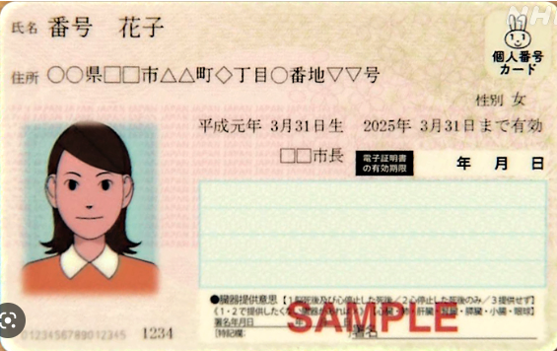
 |  |  | ・在留カード
 |  |  | ・特別永住者証明書
 |  |  | ・身体障害者手帳
 |  |  | ・療育手帳
 |  |  | ・印鑑証明書（発行後３箇月以内）
 |  |  | ※有効期限内のものであること。
 |  |  | ※記載内容がはっきりと確認でき、現住所・氏名の記載があるもの。
 |  |  | ※氏名と住所が記載された頁が分かれている場合は、両方の頁の写し。
 |  |  | ※住所の記載がない場合は、住所が確認できる書類を併せて提出すること。
 |  |  | ※日本で発行されたものであること。
 |  |  | 【マンション等管理組合】※マンション管理組合法人を除く
 |  |  | ・管理組合規約
 |  |  | ・総会議事録（代表者が選任されたことが分かるもの）

